关系图
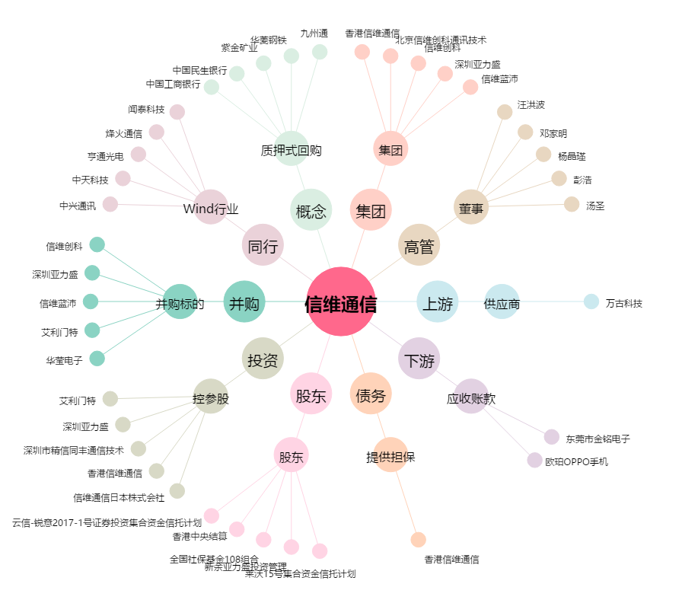
信维通信[300136.SZ] - 关系概览图

